配達イメージ図
落ちている段ボールで弾を補給
一覧へ
上から見たイメージ図
障害物
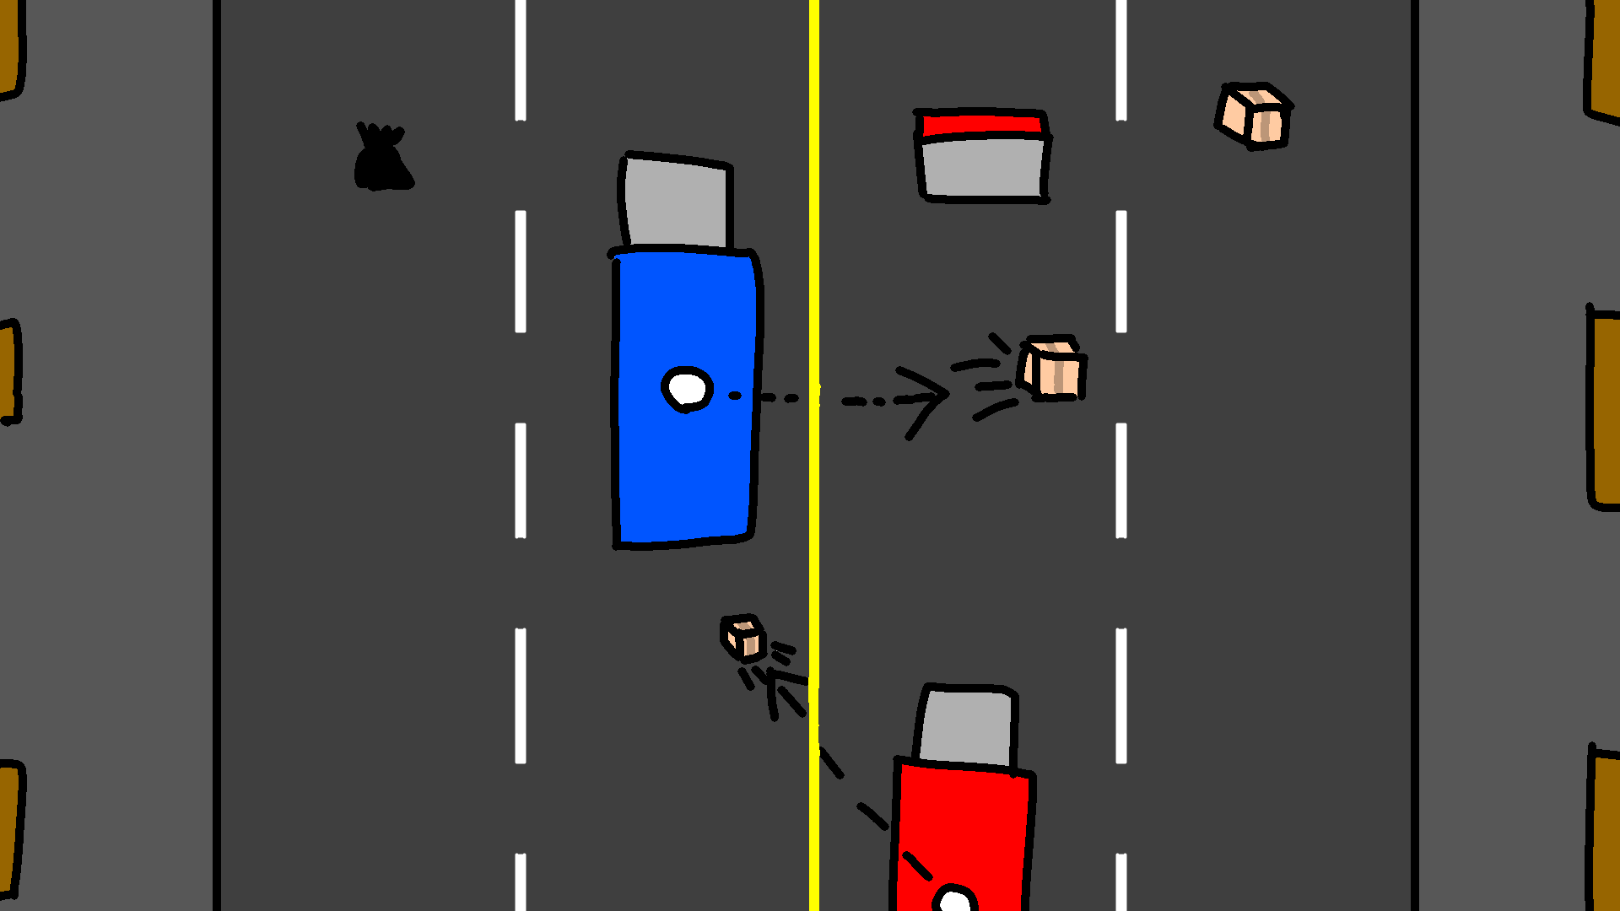

玄関（配達物のゴール判定）
プレイヤートラック

発射物（配達物）
トラックに当たればダメージ
玄関に当たれば得点獲得

敵トラック

配達概要
一覧へ
ミニゲーム概要 | ミニゲームサイクル
配達トラックに乗ったプレイヤーが左右と後ろに配達物を投げて邪魔な敵を倒しつつ、玄関に届けるミニゲーム

タイム
アップ
ゲーム開始
ゲーム中
荷物が0になった
スコアを保存
ゲーム終了
リザルトシーンへ
ミニゲームの特徴
特徴1
動かすプレイヤーはトラックで、強制的に前へ進んでいく。Wで加速、Sで減速ができる。速度は荷物が多いと速度変化が遅く、少ないと速い。左右移動も荷物が多いと遅い。
特徴2
荷物に触れる
敵を撃破
遮蔽物に
ぶつかる
障害物がありぶつかると荷物を落とす。荷物（HP）が0になるとゲームが終了。
特徴3
配達物を左右と後ろに発射することが出来る。発射するたびに荷物が減る。
荷物を獲得
ボーナスポイントを獲得
荷物減少
特徴4
道に落ちている段ボールを拾うこと（触れること）で荷物を補給できる。
特徴5
一定時間ごとに敵トラックが出現する。敵トラックはこちらに配達物を投げて攻撃してくる。撃破するとボーナスポイントをもらえる。一定時間で帰っていく。

ゴミ拾いイメージ図
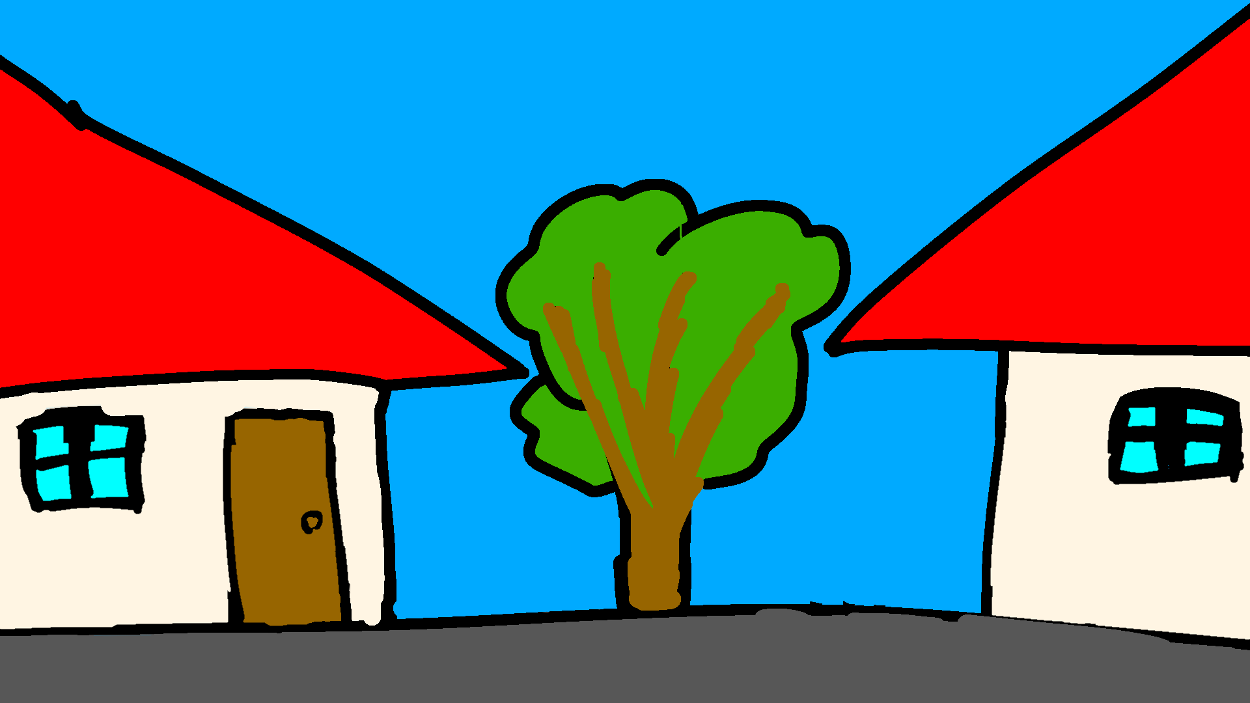
一覧へ
上から見たイメージ図

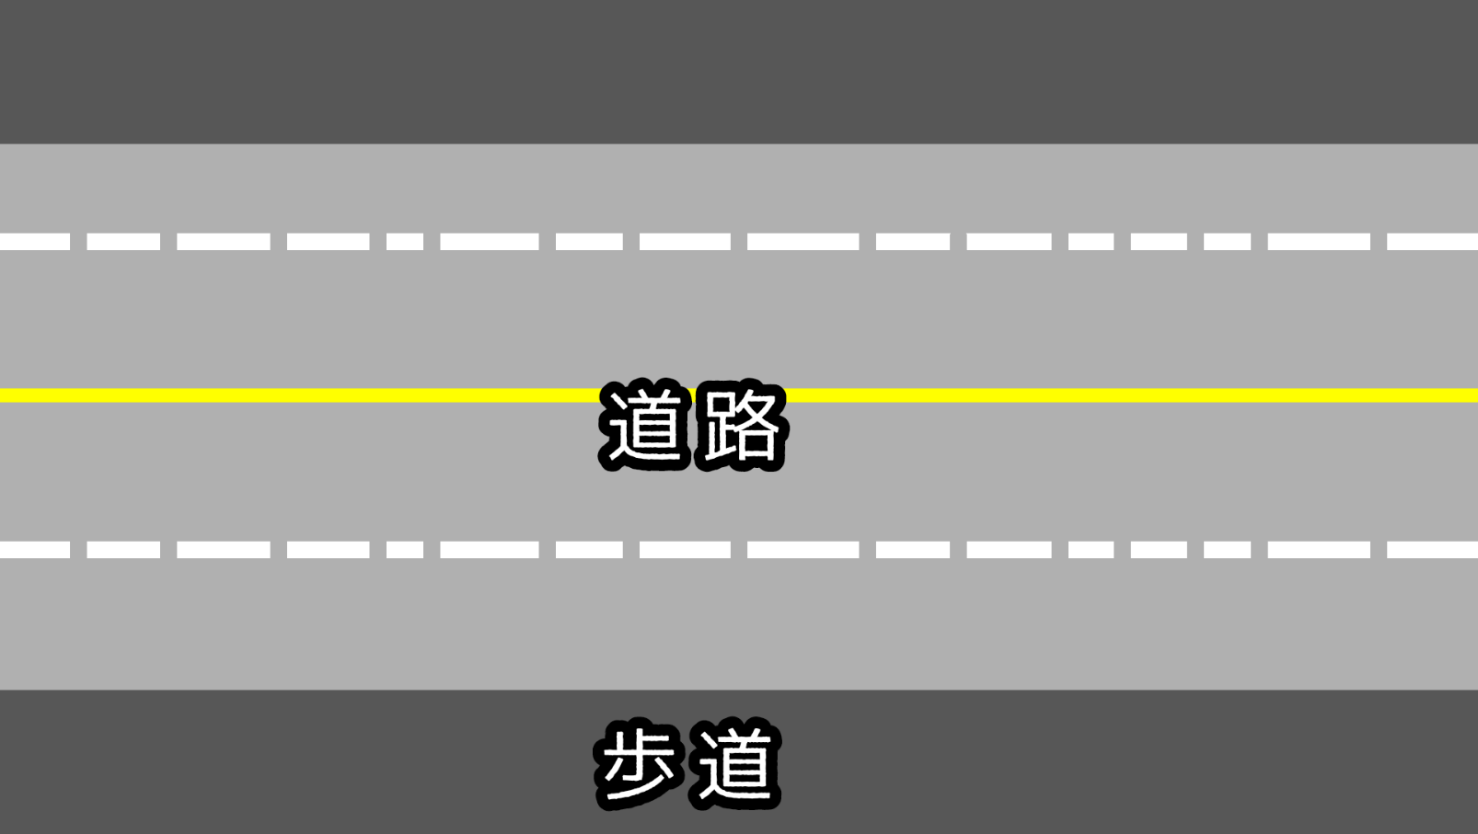

横から見たイメージ図

ゴミ拾い概要
一覧へ
ミニゲーム概要 | ミニゲームサイクル
住人から投げられるゴミ袋をゴミ箱に入ったプレイヤーが移動しより多く回収するミニゲーム

タイム
アップ
ゲーム開始
ゲーム中
HPが0になった
所持ゴミ袋
は半分になる
所持ゴミ袋から獲得金額を計算
ゲーム終了
拠点シーンへ
ミニゲームの特徴
特徴1
動かすプレイヤーはゴミ箱、敵のゴミ箱に乗ることもできる。
特徴2
ゴミ袋に触れる
敵を攻撃
車に
ぶつかる
ゴミ収集車に回収される
車が通っており、ぶつかるとHP減少。3回ダメージを食らうとゲームが強制終了する。
特徴3
ゴミ収集車が来ることもあり、回収されてしまうと一発退場。歩道に3秒以上いると強制的に回収される。
ゴミを獲得
HP減少
特徴4
蓋が開いている敵に対して攻撃することで相手が持っているゴミを奪うことができる。
特徴5
エリア外の車道へ行くと強敵が出現し、ワンパンしてくる。(他のゴミ拾い勢力の縄張りという設定)
特徴6
住人が普通にゴミを捨てない理由(プレイヤーや敵たちが普通のゴミ箱を全部回収したため。)

